作業チェックシート
要件定義の確認
一回読んだだけでは誤った認識の元に作業がすすみ |  |  |  |  |  | ＊最悪提出後に仕様と動作内容が異なるとチェックする相手の時間を無駄にする。【クレームとなる】
提出前の最終チェックで誤りに気付き修正作業が入り二度手間、サンド手間になる |  |  |  |  |  | その為提出作業前には必ず動作が定義された要件を満たす動作しているかを何度もチェックする。
この時点で利益率が下がるので注意する。 |  |  |  |  |  | ＊ミスがあって当たり前というつもりでチェックする。

チェック日時 |  | 2020-04-27 |  | 18:11:00 | 作業完了
 |  |  |  |  |  |  | 例題
 | 指定された動作に基づくコードを作成する為 |  |  |  |  |  | 要素数 が 4 つの 配列に、重複しないよう にランダム
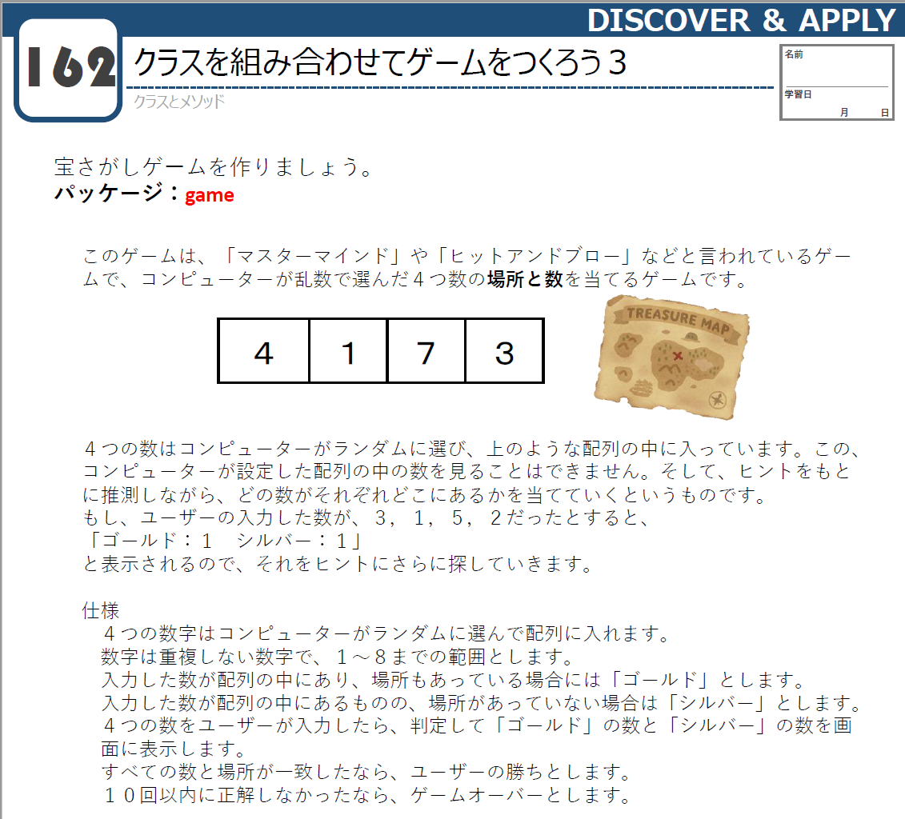
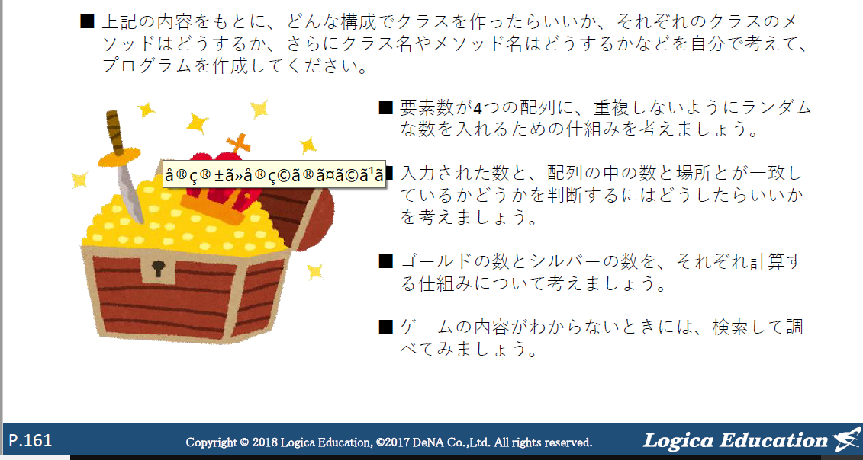
OK | 全体的な大まかなクラスやメソッドの作成 |  |  |  |  |  | な数を入れるための仕組みを 考えましょう。
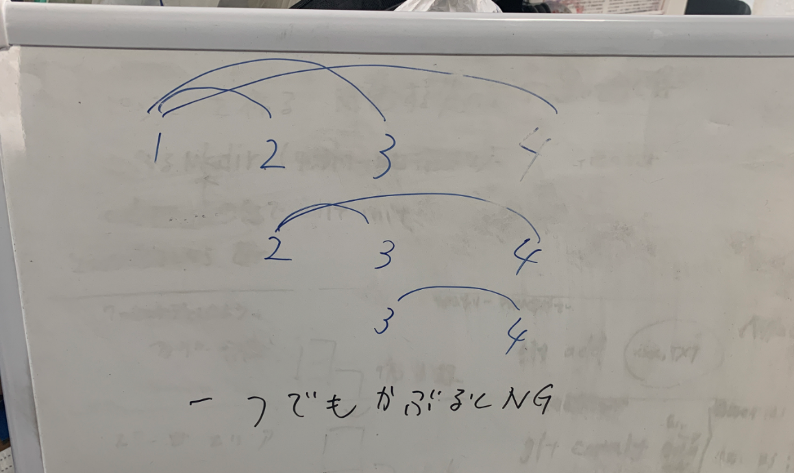
 | 言葉で書きだす。
 | ↓
OK | 目的の動作機能を持ったメソッドを作成しコードを記入する。 |  |  |  |  |  | ＮＧ
 | ↓ |  |  |  |  |  | 何故ＮＧとなったのか？
OK | 一つづメインメソッドを作成してクラスの動作機能をもつクラス、メソッドと連携させる |  |  |  |  |  | 各乱数の生成を行い条件の設定の仕方が悪かった
 | 作成したコードで目的の処理が正常におこなわれているか？確認する。 |  |  |  |  |  | ifで比較する設定を＆＆を設定していたこれを実施すると
 | ↓ |  |  |  |  |  | １＝＝２＆＆２＝＝３で条件設定する１と２が同じでかつ２と３が同じ時となる時
OK | 全てのメインメソッドを作成してクラスの動作機能をもつクラス、メソッドと連携させる |  |  |  |  |  | の設定になる
 | 作成したコードで目的の処理が正常におこなわれているか？確認する。
 | ↓ |  |  |  |  |  | 今回の場合は右のホワイトボードでのパターンの一つでも該当する場合となる為
OK | 作成したコードがどういった動作がわかるように |  |  |  |  |  | if (ransu1 ==ransu2&&ransu1!=0){
 | コメントを記入しておく 【作ったデータは3日経過すると他人が書いたものと同じ】 |  |  |  |  |  | このコードでransu1とransu2が同じ時かつransu1が０でない時
 | ↓ |  |  |  |  |  | でどちらかの条件に該当する場合と認識てしていたが２つの条件が同時に該当する場合となる
OK | 最後に【ソース】→【インデントの訂正】を実施して |  |  |  |  |  | 実際には上記コードではransu1とransu2が同じ時でない時にransu1が０でない時
 | 文章の整理を行う |  |  |  |  |  | ransu1を配列Array[1]に入れる
 | ↓
OK | 完成確認 |  |  |  |  |  | まず配列１個目の乱数の生成
 |  |  |  |  |  |  | ここではかぶる相手の乱数が対象として存在しない為
 |  |  |  |  |  |  | ０以上であれば生成完了となる
 |  |  |  |  |  |  | ↓
 |  |  |  |  |  |  | ２個目の乱数の生成
メインメソッドのクラス |  |  | サブメソッド |  |  |  | ここで被るかどうかの比較相手ransu1が存在する為
mainhiandblow |  |  | creatrandom |  | 要素数が４つの配列を作成して
 |  |  | 【乱数生成】 |  | 重複しないようにする仕組みを考える |  | ransu2= random.nextInt(8);//randomメソッドで乱数作成して変数ransu1に代入する。0-7
 |  |  |  |  |  |  | ransu2 = ransu2 + 1; //0-7に対して+1する。
 |  |  | Comparison |  | 入力した数と、配列の中の数と場所とが一致しているか |  | if (ransu1==ransu2) { |  | 条件tansu2とransu1が同じ時はcontinueで乱数生成の行まで戻す
 |  |  | 【比較】 |  | 考えましょう。 |  |  |  | tansu2とransu1が異なる時はelseifの条件ransu2が０と同じでない時にransu2の値を配列Array[1]に値を代入する

 |  |  | Calculation |  | シルバーとゴールドの計算 |  | //System.out.println("番号がかぶったので再度乱数生成します。1");
 |  |  |  |  |  |  | continue;
 |  |  |  |  |  |  |  | }
 |  |  |  |  |  |  | else if (ransu2!=0) {
 |  |  |  |  |  |  |  | Array[1] =ransu2;
0 |  |  | 3
0 |  | 2 |  |  |  |  | このパターンで各乱数の比較パターンを増やしていく作った乱数がと全て
0 | 1 |  | 3 |  |  |  | の乱数がかぶらないように調整する。
0 |  | 2 | 3
0 | 1 | 2 | 3
0 | 1 | 2
0 | 1
0
 | 1
 | 1 | 2
 | 1 | 2 | 3
 | 1 |  | 3
 |  | 2 | 3
 |  |  | 3
0
 | 1
 |  | 2
 |  |  | 3

GitHubアップロード手順
